送信側エビデンス
・Queueにメッセージを送信するプログラム作成

 | <プログラムコード>
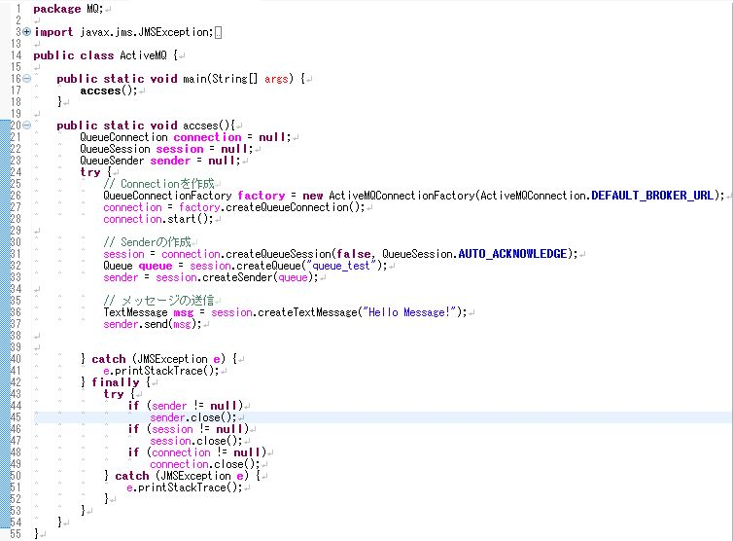

【Hello Message!】を送信する処理

・Junitを使用したテストコードを作成し、テストを行う。

 | <テストコード>
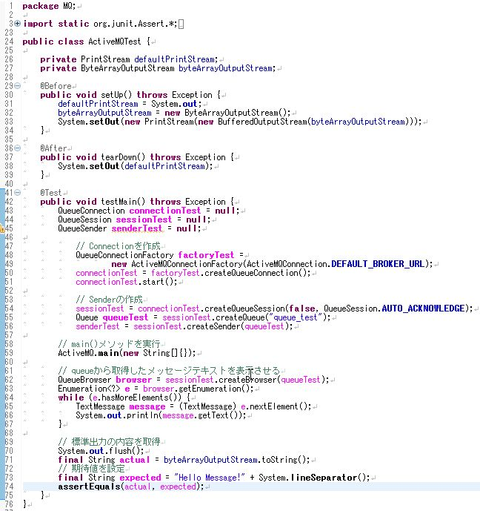

期待値と等しいか比較する

 | <テスト結果>

 | テストに成功したことが確認できた。

受信側エビデンス
・Queueにメッセージを受信するプログラム作成

 | <プログラムコード>
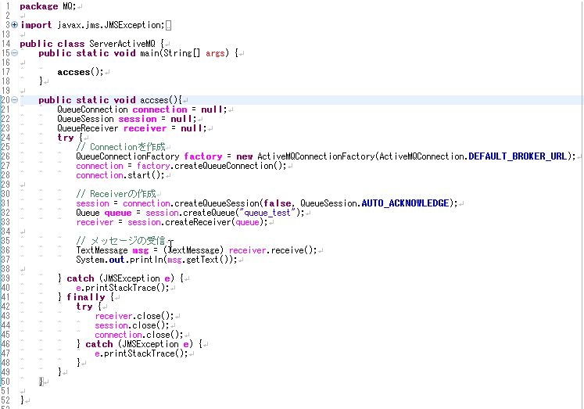

Queueからメッセージを受信する処理

・Junitを使用したテストコードを作成し、テストを行う。

 | <テストコード>
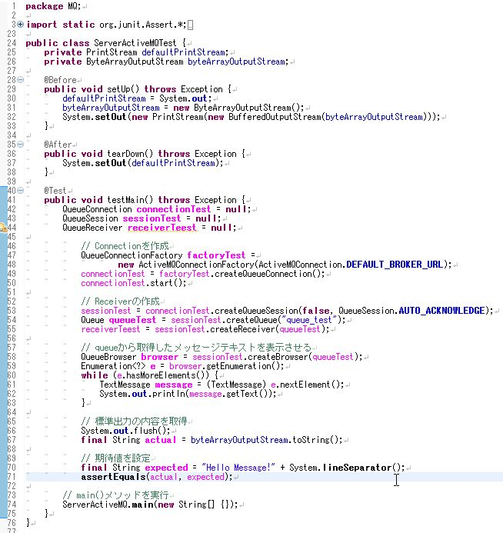

期待値と等しいか比較する

 | <テスト結果>

 | テストに成功したことが確認できた。

